关系图
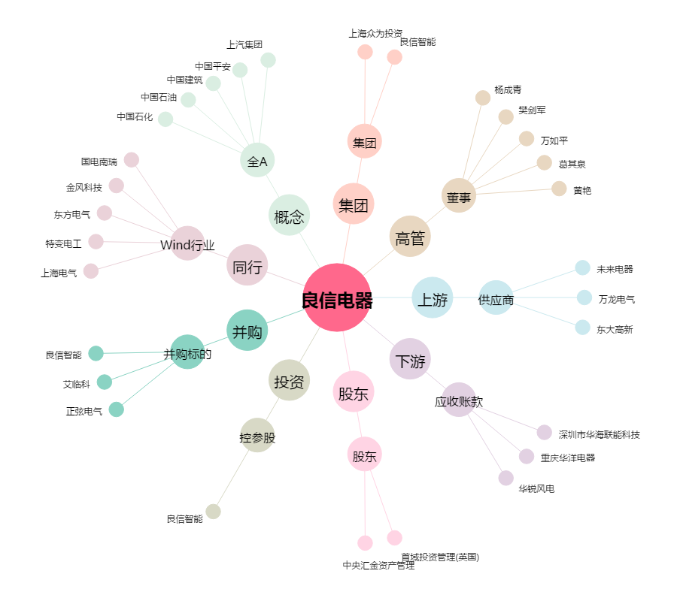
良信电器[002706.SZ] - 关系概览图

